原表
县道骑河路骑虎至古耳段路面改造工程
中标日期 | 2018.5.11 | 中标价 | 64372010.00 | 负责人 | 李俊强 | 建设单位 | 县道骑河路骑虎至古耳段路面改造工程
决算日期 |  | 决算价 | 69,057,620.00 |  |  |  |  |  |  |  |  |  |  |  | 企税0.6%
销售开票：
开票日期 | 收入金额 | 工程地缴税 |  | 企业本地缴税 |  | 价税合计 | 到款情况
 |  | 税率 | 增值税额 | 税率 | 增值税额 |  | 日期 | 金额 | 银行
2018-12-03 | 17415127.27 | 2% | 348302.55 | 8% | 1393210.18 | 19156640.00 | 2018-12-19 | 8000000.00 | 专户
2019-01-03 | 9711841.82 | 2% | 194236.84 | 8% | 776947.35 | 10683026.00 | 2018-12-24 | 11156640.00 | 专户
2019-04-03 | 6347220.18 | 2% | 126944.40 | 7% | 444305.41 | 6918470.00 | 2019-01-17 | 10683026.00 | 专户
2019-05-21 | 6722720.18 | 2% | 134454.40 | 7% | 470590.41 | 7327765.00 | 2019-05-05 | 6918470.00 | 专户
2020-01-02 | 21009165.14 | 2% | 420183.30 | 7% | 1470641.56 | 22899990.00 | 2019-07-11 | 3000000.00 | 专户
 | 0.00 | 2% | 0.00 | 7% | 0.00 |  | 2019-08-28 | 1000000.00 | 专户
 | 0.00 | 2% | 0.00 | 8% | 0.00 |  | 2019-10-16 | 3327765.00 | 专户 |  | 2071729
 | 0.00 | 2% | 0.00 | 8% | 0.00 |  | 2020-01-22 | 22899990.00 | 专户
合计 | 61206074.60 |  | 1224121.49 |  | 4555694.91 | 66985891.00 |  | 66985891.00
材料发票：
收票日期 | 成本金额 | 份数 | 类型 | 税率 | 进项税额 | 价税合计 | 付款日期 | 付款金额 | 银行 | 销货单位 | 货物 | 合同 | 发货单 | 备注
2018-9- | 196335.47 |  | 专 | 6% | 11780.13 | 208115.60 | 2018-08-29 | 208115.60 | 中行 | 太平财产保险有限公司乐山中心支公司 | 保险
 | 0.00 |  |  |  | 0.00 |  | 2018-08-29 | -208115.60 | 徽行 | 章罗燕
2018-9- | 187395.21 |  | 普 |  | 0.00 | 187395.21 |  |  |  | 北京国泰建中管理咨询有限公司成都分公司 | 招标代理费 |  |  | 合作人自己打钱给招标中心，招标中心扣下187395.21元
2018-10-24 | 95586.21 | 2 | 专 | 16% | 15293.79 | 110880.00 | 2018-08-29 | 110880.00 | 中行 | 中国石油天燃气股份有限公司四川眉山销售分公司 | 柴油
 | 0.00 |  |  |  | 0.00 |  | 2018-08-29 | -110880.00 | 徽行 | 章罗燕
2018-10- | 3650.00 |  | 普 |  | 0.00 | 3650.00 |  |  |  | 乐山市市中区众创达建材经营部 | 加油机
 | 0.00 |  |  |  | 0.00 |  | 2018-09-07 | 200000.00 | 中行 | 乐山市宏顺桥梁板有限公司 | 桥梁板 | 有
 | 0.00 |  |  |  | 0.00 |  | 2018-09-07 | -200000.00 | 徽行 | 章罗燕
 | 0.00 |  |  |  | 0.00 |  | 2018-09-19 | 100000.00 | 中行 | 仁寿县鑫路达混凝土有限公司 | 混凝土 | 有
 | 0.00 |  |  |  | 0.00 |  | 2018-09-19 | -100000.00 | 徽行 | 章罗燕
 | 0.00 |  |  |  | 0.00 |  | 2018-09-19 | 200000.00 | 中行 | 四川华构住宅工业有限公司沙湾分公司 | 涵管 | 有
 | 0.00 |  |  |  | 0.00 |  | 2018-09-19 | -200000.00 | 徽行 | 章罗燕
 | 0.00 |  |  |  | 0.00 |  | 2018-09-26 | 100000.00 | 中行 | 仁寿县鑫路达混凝土有限公司 | 混凝土 | 有
 | 0.00 |  |  |  | 0.00 |  | 2018-09-26 | -100000.00 | 徽行 | 章罗燕
 | 0.00 |  |  |  | 0.00 |  | 2018-09-26 | 100000.00 | 中行 | 眉山宝祥商贸有限公司 | 水泥 | 有
 | 0.00 |  |  |  | 0.00 |  | 2018-09-26 | -100000.00 | 徽行 | 章罗燕
2018-10-24 | 68109.66 | 1 | 专 | 16% | 10897.55 | 79007.21 | 2018-09-26 | 55493.35 | 中行 | 成都富升美佳商贸有限公司 | 钢筋 | 有
 | 0.00 |  |  |  | 0.00 |  | 2018-09-26 | -55493.35 | 徽行 | 章罗燕
2018-10- | 102254.31 | 2 | 专 | 16% | 16360.69 | 118615.00 | 2018-09-27 | 58765.00 | 中行 | 中国石油天燃气股份有限公司四川眉山销售分公司 | 柴油
 | 0.00 |  |  |  | 0.00 |  | 2018-09-27 | -58765.00 | 徽行 | 章罗燕
2018-10- | 4070.00 |  | 普 |  | 0.00 | 4070.00 |  |  |  | 乐山市市中区众创达建材经营部 | 加油机
 | 0.00 |  |  |  | 0.00 |  | 2018-09-27 | 20000.00 | 中行 | 眉山市新区建材厂 | 涵管 | 有
 | 0.00 |  |  |  | 0.00 |  | 2018-09-27 | -20000.00 | 徽行 | 章罗燕
 | 0.00 |  |  |  | 0.00 |  | 2018-09-27 | 50000.00 | 中行 | 仁寿县富石商贸有限公司 | 统料 | 有
 | 0.00 |  |  |  | 0.00 |  | 2018-09-27 | -50000.00 | 徽行 | 章罗燕
 | 0.00 |  |  |  | 0.00 |  | 2018-10-08 | 59850.00 | 中行 | 中国石油天燃气股份有限公司四川眉山销售分公司 | 柴油
 | 0.00 |  |  |  | 0.00 |  | 2018-10-08 | -59850.00 | 徽行 | 章罗燕
 | 0.00 |  |  |  | 0.00 |  | 2018-10-08 | 23513.50 | 中行 | 成都富升美佳商贸有限公司 | 钢筋 | 有
 | 0.00 |  |  |  | 0.00 |  | 2018-10-08 | -23513.50 | 徽行 | 章罗燕
 | 0.00 |  |  |  | 0.00 |  | 2018-10-08 | 200000.00 | 中行 | 仁寿县鑫路达混凝土有限公司 | 混凝土 | 有
 | 0.00 |  |  |  | 0.00 |  | 2018-10-08 | -200000.00 | 徽行 | 章罗燕
2018-10-24 | 86206.90 | 1 | 专 | 16% | 13793.10 | 100000.00 | 2018-10-12 | 100000.00 | 中行 | 眉山宝祥商贸有限公司 | 水泥 | 有
 | 0.00 |  |  |  | 0.00 |  | 2018-10-12 | -100000.00 | 徽行 | 章罗燕
 | 0.00 |  |  |  | 0.00 |  | 2018-10-22 | 200000.00 | 中行 | 仁寿县鑫路达混凝土有限公司 | 混凝土 | 有
2018-12-17 | 389622.84 | 5 | 专 | 16% | 62339.66 | 451962.50 | 2018-10-22 | 200000.00 | 中行 | 四川华构住宅工业有限公司沙湾分公司 | 涵管 | 有
 | 0.00 |  |  |  | 0.00 |  | 2018-10-22 | 100000.00 | 中行 | 仁寿县富石商贸有限公司 | 统料 | 有
 | 0.00 |  |  |  | 0.00 |  | 2018-10-22 | -500000.00 | 徽行 | 章罗燕
 | 0.00 |  |  |  | 0.00 |  | 2018-10-26 | 100000.00 | 中行 | 仁寿县富石商贸有限公司 | 统料 | 有
 | 0.00 |  |  |  | 0.00 |  | 2018-10-26 | -100000.00 | 徽行 | 章罗燕
 | 0.00 |  |  |  | 0.00 |  | 2018-10-29 | 100000.00 | 中行 | 眉山宝祥商贸有限公司 | 水泥 | 有
 | 0.00 |  |  |  | 0.00 |  | 2018-10-29 | -100000.00 | 徽行 | 章罗燕
 | 0.00 |  |  |  | 0.00 |  | 2018-11-02 | 100000.00 | 中行 | 仁寿县鑫路达混凝土有限公司 | 混凝土 | 有
 | 0.00 |  |  |  | 0.00 |  | 2018-11-02 | -100000.00 | 徽行 | 章罗燕 | 水泥
 | 0.00 |  |  |  | 0.00 |  | 2018-11-02 | 100000.00 | 中行 | 眉山宝祥商贸有限公司 | 水泥 | 有
 | 0.00 |  |  |  | 0.00 |  | 2018-11-02 | -100000.00 | 徽行 | 章罗燕
 | 0.00 |  |  |  | 0.00 |  | 2018-11-07 | 1000000.00 | 中行 | 眉山宝祥商贸有限公司 | 水泥 | 有
 | 0.00 |  |  |  | 0.00 |  | 2018-11-07 | -1000000.00 | 徽行 | 章罗燕
 | 0.00 |  |  |  | 0.00 |  | 2018-11-07 | 1000000.00 | 中行 | 眉山宝祥商贸有限公司 | 水泥 | 有
 | 0.00 |  |  |  | 0.00 |  | 2018-11-07 | -1000000.00 | 徽行 | 章罗燕
2018-11-27 | 36982.76 | 1 | 专 | 16% | 5917.24 | 42900.00 | 2018-11-07 | 42900.00 | 中行 | 四川宏进电子科技有限公司 | 地磅 | 有
 | 0.00 |  |  |  | 0.00 |  | 2018-11-07 | -42900.00 | 徽行 | 章罗燕
 | 0.00 |  |  |  | 0.00 |  | 2018-11-12 | 200000.00 | 中行 | 眉山宝祥商贸有限公司 | 水泥 | 有
 | 0.00 |  |  |  | 0.00 |  | 2018-11-12 | -200000.00 | 徽行 | 章罗燕
 | 0.00 |  |  |  | 0.00 |  | 2018-11-12 | 20000.00 | 中行 | 眉山市新区建材厂 | 涵管 | 有
 | 0.00 |  |  |  | 0.00 |  | 2018-11-12 | -20000.00 | 徽行 | 章罗燕
 | 0.00 |  |  |  | 0.00 |  | 2018-11-12 | 100000.00 | 中行 | 仁寿县鑫路达混凝土有限公司 | 混凝土 | 有
 | 0.00 |  |  |  | 0.00 |  | 2018-11-12 | -100000.00 | 徽行 | 章罗燕
2018-11-27 | 316810.34 | 6 | 专 | 16% | 50689.66 | 367500.00 | 2018-11-19 | 367500.00 | 中行 | 中国石油天然气股份有限公司四川眉山销售分公司 | 柴油
 | 0.00 |  |  |  | 0.00 |  | 2018-11-19 | -367500.00 | 徽行 | 章罗燕
 | 0.00 |  |  |  | 0.00 |  | 2018-11-19 | 1500000.00 | 中行 | 四川强晨建筑劳务有限公司 | 劳务费 | 有
 | 0.00 |  |  |  | 0.00 |  | 2018-11-19 | -1500000.00 | 徽行 | 章罗燕
2018-11-27 | 223296.12 | 3 | 专 | 3% | 6698.88 | 229995.00 | 2018-11-20 | 229995.00 | 中行 | 仁寿县康隆建材有限公司 | 统料 | 有
 | 0.00 |  |  |  | 0.00 |  | 2018-11-20 | -229995.00 | 徽行 | 章罗燕
2018-11-27 | 190000.00 | 2 | 专 | 16% | 30400.00 | 220400.00 | 2018-11-21 | 220400.00 | 中行 | 柳州市蓝带木业有限公司 | 木板 | 有
 | 0.00 |  |  |  | 0.00 |  | 2018-11-21 | -220400.00 | 徽行 | 章罗燕
2018-12-17 | 2427184.47 |  |  | 3% | 72815.53 | 2500000.00 | 2018-11-23 | 1000000.00 | 中行 | 四川强晨建筑劳务有限公司 | 劳务费 | 有
 | 0.00 |  |  |  | 0.00 |  | 2018-11-23 | -1000000.00 | 徽行 | 章罗燕
2018-11-01 | 1146881.36 | 12 | 专 | 3% | 34406.44 | 1181287.80 | 2018-11-27 | 1181287.80 | 中行 | 仁寿县兴盛镇兴丰砂石场 | 砂石、机砂
 | 0.00 |  |  |  | 0.00 |  | 2018-11-27 | -1181287.80 | 徽行 | 章罗燕
 | 0.00 |  |  |  | 0.00 |  | 2018-11-30 | 100000.00 | 中行 | 仁寿县康隆建材有限公司 | 统料 | 有
 | 0.00 |  |  |  | 0.00 |  | 2018-11-30 | -100000.00 | 徽行 | 章罗燕
 | 0.00 |  |  |  | 0.00 |  | 2018-12-03 | 200000.00 | 中行 | 眉山宝祥商贸有限公司 | 水泥 | 有
...
 |  |  |  |  |  |  |  |  | 专户 | 四川春吉建筑劳务有限公司 | 劳务
 |  |  |  |  |  |  |  |  |  | 合肥市昱达酒店管理有限公司 | 住宿费
 |  |  |  |  |  |  |  |  | 专户 | 仁寿县康隆建材有限公司 | 片石8000立方、碎石13000吨、石粉13000吨、砂砾石7950吨
 |  |  |  |  |  |  |  |  | 专户 | 章罗燕 | 退章罗燕周转金
 |  |  |  |  |  |  |  |  | 专户 | 李俊强 | 退李俊强垫付异地税款
 |  |  |  |  |  |  |  |  | 扣 | 税金（20.1月）（水利基金12606元 ，增值税及附加414810元，由专户转回基本户） | 所得税已转至基本户（137400元 2020.11.2） |  |  |  | 12606
 |  |  |  |  |  |  |  |  | 收 | 管理费 |  |  |  |  | 414810
 |  |  |  |  |  |  |  |  | 扣 | 管理费 |  |  |  |  | 137400
 |  |  |  |  |  |  |  |  | 收 | 现金收
 |  |  |  |  |  |  |  |  | 扣 | 管理费
 |  |  |  |  |  |  |  |  | 收 | 管理费 |  |  |  |  | 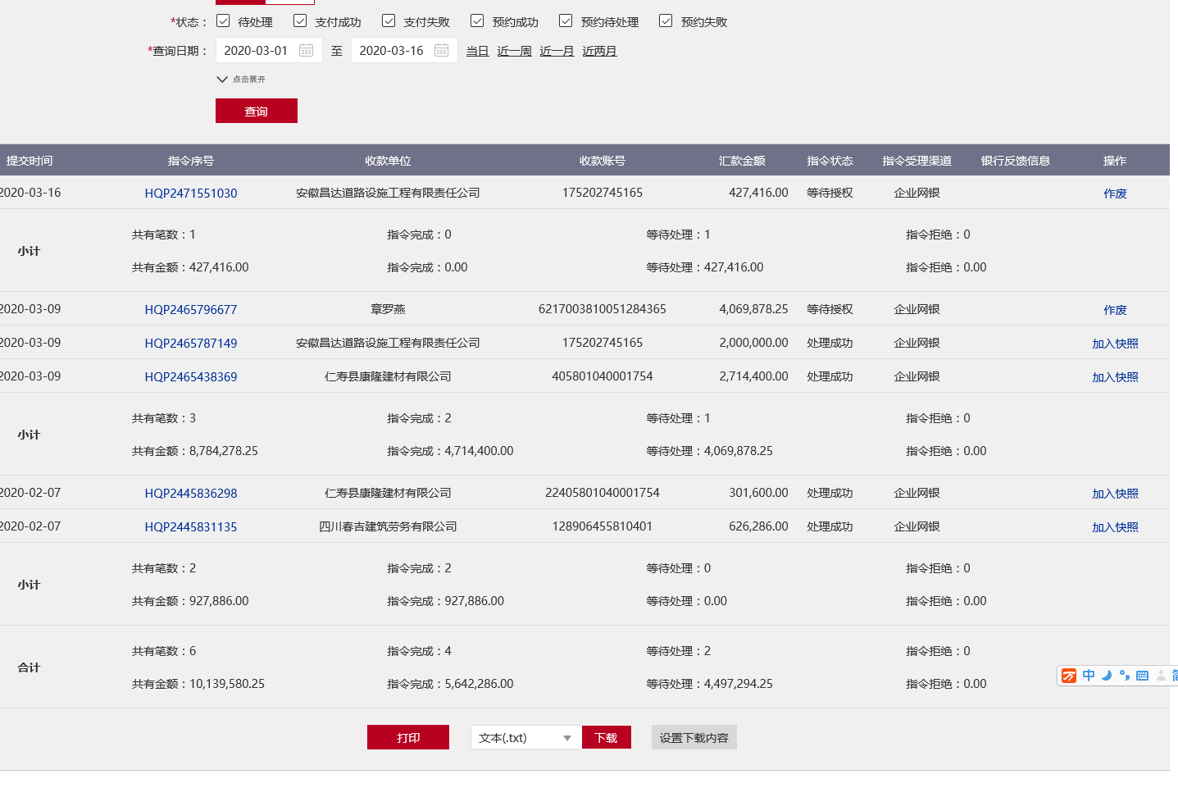
 |  |  |  |  |  |  |  |  | 扣 | 管理费
 |  |  |  |  |  |  |  |  |  | 现金收 |  |  |  |  | 238587.18
 |  |  |  |  |  |  |  |  | 扣 | 企税0.6% |  |  |  |  | -137400
 |  |  |  |  |  |  |  |  | 扣 | 水利基金
 |  |  |  |  |  |  |  |  | 扣 | 管理费 |  |  |  |  | 101187.18
 |  |  |  |  |  |  |  |  | 收 | 企税、水利、管理费
 |  |  |  |  |  |  |  |  | 扣 | 企税0.6% |  |  |  |  | 101187.18
 |  |  |  |  |  |  |  |  | 扣 | 水利基金（19年4月）
 |  |  |  |  |  |  |  |  | 扣 | 管理费
 |  |  |  |  |  |  |  |  | 收 | 增值税131996+水利5828+管理费53416+招待费2600+500外经证
...

